総括表
令和7年度交差点交通量調査報告書
交差点名 |  |  |  | №69 本村インター 【-】 |  |  |  |  | 調査年月日 |  |  | 2025-11-05 |  |  |  | 天候 | 曇 り |  |  | 69
所在地 |  |  |  | 旭区本村町 |  |  |  |  | 調査時間帯 |  |  | 7:00～19:00（12時間合計） |  |  |  |  |  |  |  | 本村インター
 |  |  |  |  |  |  |  |  |  |  |  |  |  |  |  |  |  |  |  | -
 |  |  |  |  |  |  |  |  |  |  |  |  |  |  |  |  |  |  |  | 0
 |  |  |  |  |  |  |  |  |  |  |  |  |  |  |  |  |  |  |  | 2025-11-05
 |  |  |  |  |  |  |  |  |  |  |  |  |  |  |  |  |  |  |  | 曇 り

本村インター

出典：旭区区民生活マップ

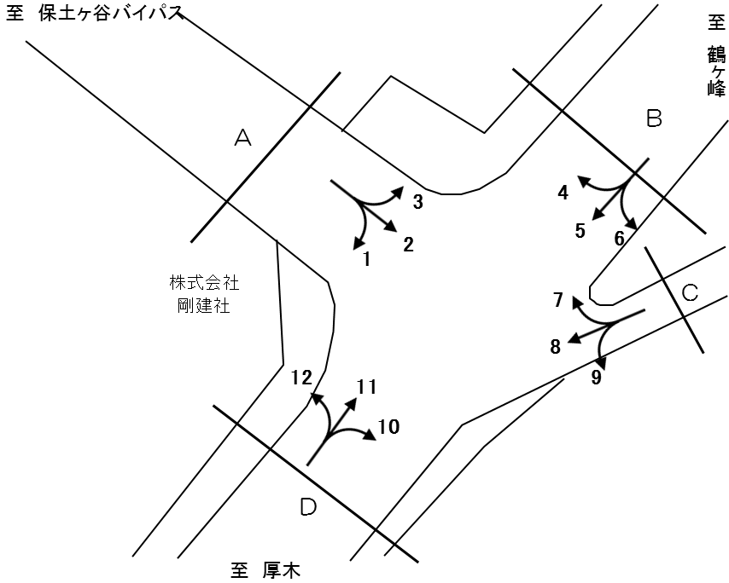

方向別交通量集計表
断面 | 方向 | 二輪車 | 乗用車 | バス | 小型 貨物車 | 大型 貨物車 | 大型計 | 小型計 | 合計 | 断面 | 方向 | 二輪車 | 乗用車 | バス | 小型 貨物車 | 大型 貨物車 | 大型計 | 小型計 | 合計
A | 1 | 80 | 3,031 | 48 | 804 | 397 | 445 | 3,835 | 4,280 | C | 7 | 0 | 4 | 0 | 0 | 0 | 0 | 4 | 4
 | 2 | 0 | 0 | 0 | 0 | 0 | 0 | 0 | 0 |  | 8 | 1 | 0 | 0 | 0 | 0 | 0 | 0 | 0
 | 3 | 33 | 1,497 | 8 | 484 | 179 | 187 | 1,981 | 2,168 |  | 9 | 42 | 285 | 18 | 72 | 16 | 34 | 357 | 391
 | 計 | 113 | 4,528 | 56 | 1,288 | 576 | 632 | 5,816 | 6,448 |  | 計 | 43 | 289 | 18 | 72 | 16 | 34 | 361 | 395
B | 4 | 30 | 783 | 11 | 279 | 171 | 182 | 1,062 | 1,244 | D | 10 | 38 | 0 | 12 | 1 | 1 | 13 | 1 | 14
 | 5 | 569 | 4,584 | 43 | 1,213 | 464 | 507 | 5,797 | 6,304 |  | 11 | 538 | 5,330 | 51 | 1,234 | 533 | 584 | 6,564 | 7,148
 | 6 | 0 | 0 | 0 | 0 | 0 | 0 | 0 | 0 |  | 12 | 28 | 1,028 | 38 | 326 | 115 | 153 | 1,354 | 1,507
 | 計 | 599 | 5,367 | 54 | 1,492 | 635 | 689 | 6,859 | 7,548 |  | 計 | 604 | 6,358 | 101 | 1,561 | 649 | 750 | 7,919 | 8,669

方向別
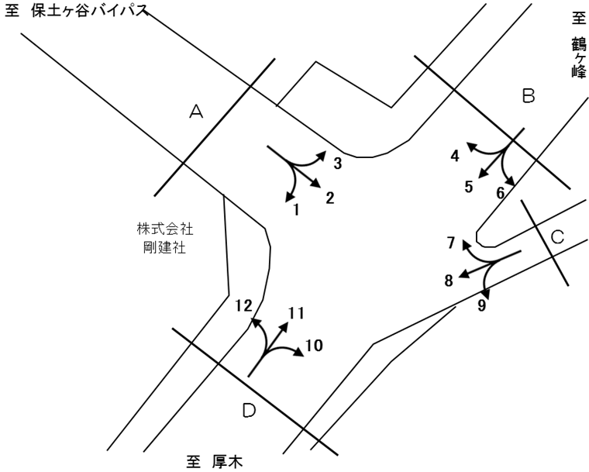
自 動 車 交 通 量 調 査 結 果 集 計 表
 | 調査年月日 |  |  |  |  |  |  |  |  | 調 査 方 向 案 内 図
 | 2025-11-05
 | 調査時間
 | 7：00～19：00（12時間）
 | 天候
 | 曇 り
 | 調査地点
 | №69 本村インター 【-】

 | 方向 | 1 |  |  |  |  |  |  |  |  |  | 方向 | 2
 | 種別 | 乗用車 | バス | 小型 | 大型 | 小型車 | 大型車 | 合計 | 大型車 | 時間 | 自動 | 種別 | 乗用車 | バス | 小型 | 大型 | 小型車 | 大型車 | 合計 | 大型車 | 時間 | 自動
 |  |  |  | 貨物 | 貨物 | 計 | 計 |  | 混入率 | 比率 | 二輪車 |  |  |  | 貨物 | 貨物 | 計 | 計 |  | 混入率 | 比率 | 二輪車
 | 時間帯 | [台] | [台] | [台] | [台] | [台] | [台] | [台] | [％] | [％] | [台] | 時間帯 | [台] | [台] | [台] | [台] | [台] | [台] | [台] | [％] | [％] | [台]
 | 7:00～ 8:00 | 248 | 8 | 48 | 21 | 296 | 29 | 325 | 8.9 | 7.6 | 10 | 7:00～ 8:00 | 0 | 0 | 0 | 0 | 0 | 0 | 0 | - | 0.0 | 0
 | 8:00～ 9:00 | 359 | 8 | 89 | 38 | 448 | 46 | 494 | 9.3 | 11.5 | 10 | 8:00～ 9:00 | 0 | 0 | 0 | 0 | 0 | 0 | 0 | - | 0.0 | 0
 | 9:00～10:00 | 267 | 4 | 75 | 41 | 342 | 45 | 387 | 11.6 | 9.0 | 5 | 9:00～10:00 | 0 | 0 | 0 | 0 | 0 | 0 | 0 | - | 0.0 | 0
 | 10:00～11:00 | 199 | 2 | 44 | 46 | 243 | 48 | 291 | 16.5 | 6.8 | 3 | 10:00～11:00 | 0 | 0 | 0 | 0 | 0 | 0 | 0 | - | 0.0 | 0
 | 11:00～12:00 | 161 | 3 | 65 | 40 | 226 | 43 | 269 | 16.0 | 6.3 | 3 | 11:00～12:00 | 0 | 0 | 0 | 0 | 0 | 0 | 0 | - | 0.0 | 0
 | 12:00～13:00 | 267 | 3 | 59 | 31 | 326 | 34 | 360 | 9.4 | 8.4 | 5 | 12:00～13:00 | 0 | 0 | 0 | 0 | 0 | 0 | 0 | - | 0.0 | 0
 | 13:00～14:00 | 216 | 1 | 66 | 45 | 282 | 46 | 328 | 14.0 | 7.7 | 1 | 13:00～14:00 | 0 | 0 | 0 | 0 | 0 | 0 | 0 | - | 0.0 | 0
 | 14:00～15:00 | 252 | 8 | 73 | 37 | 325 | 45 | 370 | 12.2 | 8.6 | 8 | 14:00～15:00 | 0 | 0 | 0 | 0 | 0 | 0 | 0 | - | 0.0 | 0
 | 15:00～16:00 | 314 | 4 | 91 | 41 | 405 | 45 | 450 | 10.0 | 10.5 | 4 | 15:00～16:00 | 0 | 0 | 0 | 0 | 0 | 0 | 0 | - | 0.0 | 0
 | 16:00～17:00 | 224 | 1 | 78 | 28 | 302 | 29 | 331 | 8.8 | 7.7 | 11 | 16:00～17:00 | 0 | 0 | 0 | 0 | 0 | 0 | 0 | - | 0.0 | 0
 | 17:00～18:00 | 210 | 2 | 69 | 22 | 279 | 24 | 303 | 7.9 | 7.1 | 11 | 17:00～18:00 | 0 | 0 | 0 | 0 | 0 | 0 | 0 | - | 0.0 | 0
 | 18:00～19:00 | 314 | 4 | 47 | 7 | 361 | 11 | 372 | 3.0 | 8.7 | 9 | 18:00～19:00 | 0 | 0 | 0 | 0 | 0 | 0 | 0 | - | 0.0 | 0
 | 12時間計 | 3,031 | 48 | 804 | 397 | 3,835 | 445 | 4,280 | 10.4 | 100.0 | 80 | 12時間計 | 0 | 0 | 0 | 0 | 0 | 0 | 0 | - | 0.0 | 0

 | 方向 | 3 |  |  |  |  |  |  |  |  |  | 方向 | 4
 | 種別 | 乗用車 | バス | 小型 | 大型 | 小型車 | 大型車 | 合計 | 大型車 | 時間 | 自動 | 種別 | 乗用車 | バス | 小型 | 大型 | 小型車 | 大型車 | 合計 | 大型車 | 時間 | 自動
 |  |  |  | 貨物 | 貨物 | 計 | 計 |  | 混入率 | 比率 | 二輪車 |  |  |  | 貨物 | 貨物 | 計 | 計 |  | 混入率 | 比率 | 二輪車
 | 時間帯 | [台] | [台] | [台] | [台] | [台] | [台] | [台] | [％] | [％] | [台] | 時間帯 | [台] | [台] | [台] | [台] | [台] | [台] | [台] | [％] | [％] | [台]
 | 7:00～ 8:00 | 108 | 0 | 23 | 10 | 131 | 10 | 141 | 7.1 | 6.5 | 8 | 7:00～ 8:00 | 107 | 0 | 20 | 7 | 127 | 7 | 134 | 5.2 | 10.8 | 4
 | 8:00～ 9:00 | 123 | 5 | 37 | 14 | 160 | 19 | 179 | 10.6 | 8.3 | 2 | 8:00～ 9:00 | 94 | 2 | 18 | 13 | 112 | 15 | 127 | 11.8 | 10.2 | 2
 | 9:00～10:00 | 116 | 0 | 35 | 14 | 151 | 14 | 165 | 8.5 | 7.6 | 1 | 9:00～10:00 | 71 | 1 | 20 | 27 | 91 | 28 | 119 | 23.5 | 9.6 | 1
 | 10:00～11:00 | 87 | 1 | 42 | 34 | 129 | 35 | 164 | 21.3 | 7.6 | 1 | 10:00～11:00 | 59 | 1 | 20 | 28 | 79 | 29 | 108 | 26.9 | 8.7 | 3
 | 11:00～12:00 | 86 | 0 | 50 | 11 | 136 | 11 | 147 | 7.5 | 6.8 | 4 | 11:00～12:00 | 49 | 1 | 22 | 19 | 71 | 20 | 91 | 22.0 | 7.3 | 1
 | 12:00～13:00 | 111 | 0 | 32 | 12 | 143 | 12 | 155 | 7.7 | 7.1 | 1 | 12:00～13:00 | 52 | 1 | 15 | 15 | 67 | 16 | 83 | 19.3 | 6.7 | 3
 | 13:00～14:00 | 104 | 0 | 41 | 19 | 145 | 19 | 164 | 11.6 | 7.6 | 2 | 13:00～14:00 | 68 | 1 | 14 | 11 | 82 | 12 | 94 | 12.8 | 7.6 | 4
 | 14:00～15:00 | 115 | 0 | 53 | 17 | 168 | 17 | 185 | 9.2 | 8.5 | 1 | 14:00～15:00 | 48 | 1 | 37 | 8 | 85 | 9 | 94 | 9.6 | 7.6 | 2
 | 15:00～16:00 | 175 | 2 | 41 | 10 | 216 | 12 | 228 | 5.3 | 10.5 | 4 | 15:00～16:00 | 55 | 0 | 24 | 19 | 79 | 19 | 98 | 19.4 | 7.9 | 0
 | 16:00～17:00 | 134 | 0 | 56 | 22 | 190 | 22 | 212 | 10.4 | 9.8 | 2 | 16:00～17:00 | 56 | 1 | 33 | 8 | 89 | 9 | 98 | 9.2 | 7.9 | 1
 | 17:00～18:00 | 147 | 0 | 53 | 8 | 200 | 8 | 208 | 3.8 | 9.6 | 5 | 17:00～18:00 | 60 | 1 | 42 | 10 | 102 | 11 | 113 | 9.7 | 9.1 | 5
 | 18:00～19:00 | 191 | 0 | 21 | 8 | 212 | 8 | 220 | 3.6 | 10.1 | 2 | 18:00～19:00 | 64 | 1 | 14 | 6 | 78 | 7 | 85 | 8.2 | 6.8 | 4
 | 12時間計 | 1,497 | 8 | 484 | 179 | 1,981 | 187 | 2,168 | 8.6 | 100.0 | 33 | 12時間計 | 783 | 11 | 279 | 171 | 1,062 | 182 | 1,244 | 14.6 | 100.0 | 30

 | 方向 | 5 |  |  |  |  |  |  |  |  |  | 方向 | 6
 | 種別 | 乗用車 | バス | 小型 | 大型 | 小型車 | 大型車 | 合計 | 大型車 | 時間 | 自動 | 種別 | 乗用車 | バス | 小型 | 大型 | 小型車 | 大型車 | 合計 | 大型車 | 時間 | 自動
 |  |  |  | 貨物 | 貨物 | 計 | 計 |  | 混入率 | 比率 | 二輪車 |  |  |  | 貨物 | 貨物 | 計 | 計 |  | 混入率 | 比率 | 二輪車
 | 時間帯 | [台] | [台] | [台] | [台] | [台] | [台] | [台] | [％] | [％] | [台] | 時間帯 | [台] | [台] | [台] | [台] | [台] | [台] | [台] | [％] | [％] | [台]
 | 7:00～ 8:00 | 280 | 3 | 59 | 35 | 339 | 38 | 377 | 10.1 | 6.0 | 67 | 7:00～ 8:00 | 0 | 0 | 0 | 0 | 0 | 0 | 0 | - | 0.0 | 0
 | 8:00～ 9:00 | 333 | 5 | 78 | 45 | 411 | 50 | 461 | 10.8 | 7.3 | 30 | 8:00～ 9:00 | 0 | 0 | 0 | 0 | 0 | 0 | 0 | - | 0.0 | 0
 | 9:00～10:00 | 327 | 2 | 108 | 47 | 435 | 49 | 484 | 10.1 | 7.7 | 33 | 9:00～10:00 | 0 | 0 | 0 | 0 | 0 | 0 | 0 | - | 0.0 | 0
 | 10:00～11:00 | 295 | 2 | 105 | 51 | 400 | 53 | 453 | 11.7 | 7.2 | 45 | 10:00～11:00 | 0 | 0 | 0 | 0 | 0 | 0 | 0 | - | 0.0 | 0
 | 11:00～12:00 | 318 | 2 | 99 | 55 | 417 | 57 | 474 | 12.0 | 7.5 | 47 | 11:00～12:00 | 0 | 0 | 0 | 0 | 0 | 0 | 0 | - | 0.0 | 0
 | 12:00～13:00 | 352 | 0 | 103 | 50 | 455 | 50 | 505 | 9.9 | 8.0 | 56 | 12:00～13:00 | 0 | 0 | 0 | 0 | 0 | 0 | 0 | - | 0.0 | 0
 | 13:00～14:00 | 395 | 4 | 94 | 49 | 489 | 53 | 542 | 9.8 | 8.6 | 45 | 13:00～14:00 | 0 | 0 | 0 | 0 | 0 | 0 | 0 | - | 0.0 | 0
 | 14:00～15:00 | 388 | 6 | 132 | 42 | 520 | 48 | 568 | 8.5 | 9.0 | 33 | 14:00～15:00 | 0 | 0 | 0 | 0 | 0 | 0 | 0 | - | 0.0 | 0
 | 15:00～16:00 | 446 | 7 | 106 | 23 | 552 | 30 | 582 | 5.2 | 9.2 | 30 | 15:00～16:00 | 0 | 0 | 0 | 0 | 0 | 0 | 0 | - | 0.0 | 0
 | 16:00～17:00 | 389 | 4 | 128 | 35 | 517 | 39 | 556 | 7.0 | 8.8 | 46 | 16:00～17:00 | 0 | 0 | 0 | 0 | 0 | 0 | 0 | - | 0.0 | 0
 | 17:00～18:00 | 484 | 5 | 131 | 22 | 615 | 27 | 642 | 4.2 | 10.2 | 65 | 17:00～18:00 | 0 | 0 | 0 | 0 | 0 | 0 | 0 | - | 0.0 | 0
 | 18:00～19:00 | 577 | 3 | 70 | 10 | 647 | 13 | 660 | 2.0 | 10.5 | 72 | 18:00～19:00 | 0 | 0 | 0 | 0 | 0 | 0 | 0 | - | 0.0 | 0
 | 12時間計 | 4,584 | 43 | 1,213 | 464 | 5,797 | 507 | 6,304 | 8.0 | 100.0 | 569 | 12時間計 | 0 | 0 | 0 | 0 | 0 | 0 | 0 | - | 0.0 | 0

 | 方向 | 7 |  |  |  |  |  |  |  |  |  | 方向 | 8
 | 種別 | 乗用車 | バス | 小型 | 大型 | 小型車 | 大型車 | 合計 | 大型車 | 時間 | 自動 | 種別 | 乗用車 | バス | 小型 | 大型 | 小型車 | 大型車 | 合計 | 大型車 | 時間 | 自動
 |  |  |  | 貨物 | 貨物 | 計 | 計 |  | 混入率 | 比率 | 二輪車 |  |  |  | 貨物 | 貨物 | 計 | 計 |  | 混入率 | 比率 | 二輪車
 | 時間帯 | [台] | [台] | [台] | [台] | [台] | [台] | [台] | [％] | [％] | [台] | 時間帯 | [台] | [台] | [台] | [台] | [台] | [台] | [台] | [％] | [％] | [台]
 | 7:00～ 8:00 | 0 | 0 | 0 | 0 | 0 | 0 | 0 | - | 0.0 | 0 | 7:00～ 8:00 | 0 | 0 | 0 | 0 | 0 | 0 | 0 | - | 0.0 | 0
 | 8:00～ 9:00 | 1 | 0 | 0 | 0 | 1 | 0 | 1 | 0.0 | 25.0 | 0 | 8:00～ 9:00 | 0 | 0 | 0 | 0 | 0 | 0 | 0 | - | 0.0 | 0
 | 9:00～10:00 | 0 | 0 | 0 | 0 | 0 | 0 | 0 | - | 0.0 | 0 | 9:00～10:00 | 0 | 0 | 0 | 0 | 0 | 0 | 0 | - | 0.0 | 0
 | 10:00～11:00 | 0 | 0 | 0 | 0 | 0 | 0 | 0 | - | 0.0 | 0 | 10:00～11:00 | 0 | 0 | 0 | 0 | 0 | 0 | 0 | - | 0.0 | 1
...

変動図
 | 調査年月日 | 調 査 方 向 案 内 図
 | 2025-11-05
 | 調査時間
 | 7：00～19：00（12時間）
 | 調査地点
 | №69 本村インター 【-】
 | 凡例
小型車
大型車混入率
大型車
 | 流入計Ａ（1+2+3） |  | 流入計Ａ（1+2+3）
 |  |  |  | 小型車 | 大型車 | 大型車混入率
 |  |  | 7-8 | 427 | 39 | 8.4
 |  |  | 8-9 | 608 | 65 | 9.7
 |  |  | 9-10 | 493 | 59 | 10.7
 |  |  | 10-11 | 372 | 83 | 18.2
 |  |  | 11-12 | 362 | 54 | 13.0
 |  |  | 12-13 | 469 | 46 | 8.9
 |  |  | 13-14 | 427 | 65 | 13.2
 |  |  | 14-15 | 493 | 62 | 11.2
 |  |  | 15-16 | 621 | 57 | 8.4
 |  |  | 16-17 | 492 | 51 | 9.4
 |  |  | 17-18 | 479 | 32 | 6.3
 |  |  | 18-19 | 573 | 19 | 3.2
 | 流出計Ａ（4+8+12）
 | 小型車 | 大型車 | 大型車混入率
7-8 | 278 | 21 | 7.0
8-9 | 246 | 34 | 12.1
9-10 | 182 | 41 | 18.4
10-11 | 186 | 48 | 20.5
11-12 | 162 | 31 | 16.1
12-13 | 144 | 27 | 15.8
13-14 | 201 | 22 | 9.9
14-15 | 195 | 24 | 11.0
15-16 | 200 | 31 | 13.4
16-17 | 236 | 21 | 8.2
17-18 | 195 | 19 | 8.9
18-19 | 191 | 16 | 7.7

 | 断面計Ａ
 | 小型車 | 大型車 | 大型車混入率
7-8 | 705 | 60 | 7.8
8-9 | 854 | 99 | 10.4
9-10 | 675 | 100 | 12.9
10-11 | 558 | 131 | 19.0
11-12 | 524 | 85 | 14.0
12-13 | 613 | 73 | 10.6
13-14 | 628 | 87 | 12.2
14-15 | 688 | 86 | 11.1
15-16 | 821 | 88 | 9.7
16-17 | 728 | 72 | 9.0
17-18 | 674 | 51 | 7.0
18-19 | 764 | 35 | 4.4

自 動 車 交 通 量 時 間 変 動 図
 | 流入計Ｂ（4+5+6） |  | 流入計Ｂ（4+5+6）
 |  |  |  | 小型車 | 大型車 | 大型車混入率
 |  |  | 7-8 | 466 | 45 | 8.8
 |  |  | 8-9 | 523 | 65 | 11.1
 |  |  | 9-10 | 526 | 77 | 12.8
 |  |  | 10-11 | 479 | 82 | 14.6
 |  |  | 11-12 | 488 | 77 | 13.6
 |  |  | 12-13 | 522 | 66 | 11.2
 |  |  | 13-14 | 571 | 65 | 10.2
 |  |  | 14-15 | 605 | 57 | 8.6
 |  |  | 15-16 | 631 | 49 | 7.2
 |  |  | 16-17 | 606 | 48 | 7.3
 |  |  | 17-18 | 717 | 38 | 5.0
 |  |  | 18-19 | 725 | 20 | 2.7
 | 流出計Ｂ（3+7+11）
 | 小型車 | 大型車 | 大型車混入率
7-8 | 418 | 49 | 10.5
8-9 | 604 | 76 | 11.2
9-10 | 694 | 96 | 12.2
10-11 | 758 | 113 | 13.0
11-12 | 697 | 84 | 10.8
12-13 | 712 | 54 | 7.0
13-14 | 651 | 65 | 9.1
14-15 | 699 | 76 | 9.8
15-16 | 810 | 46 | 5.4
16-17 | 950 | 55 | 5.5
17-18 | 778 | 32 | 4.0
18-19 | 778 | 25 | 3.1

 | 断面計Ｂ
 | 小型車 | 大型車 | 大型車混入率
7-8 | 884 | 94 | 9.6
8-9 | 1127 | 141 | 11.1
9-10 | 1220 | 173 | 12.4
10-11 | 1237 | 195 | 13.6
11-12 | 1185 | 161 | 12.0
12-13 | 1234 | 120 | 8.9
13-14 | 1222 | 130 | 9.6
14-15 | 1304 | 133 | 9.3
15-16 | 1441 | 95 | 6.2
16-17 | 1556 | 103 | 6.2
17-18 | 1495 | 70 | 4.5
18-19 | 1503 | 45 | 2.9

自 動 車 交 通 量 時 間 変 動 図
 | 流入計Ｃ（7+8+9） |  | 流入計Ｃ（7+8+9）
 |  |  |  | 小型車 | 大型車 | 大型車混入率
 |  |  | 7-8 | 14 | 0 | 0.0
 |  |  | 8-9 | 33 | 1 | 2.9
 |  |  | 9-10 | 42 | 4 | 8.7
 |  |  | 10-11 | 39 | 7 | 15.2
 |  |  | 11-12 | 30 | 4 | 11.8
 |  |  | 12-13 | 19 | 2 | 9.5
 |  |  | 13-14 | 34 | 6 | 15.0
 |  |  | 14-15 | 27 | 4 | 12.9
 |  |  | 15-16 | 36 | 4 | 10.0
 |  |  | 16-17 | 39 | 1 | 2.5
 |  |  | 17-18 | 26 | 0 | 0.0
 |  |  | 18-19 | 22 | 1 | 4.3
 | 流出計Ｃ（2+6+10）
 | 小型車 | 大型車 | 大型車混入率
7-8 | 0 | 0 | 0.0
8-9 | 0 | 0 | 0.0
9-10 | 0 | 1 | 100.0
10-11 | 0 | 2 | 100.0
11-12 | 0 | 0 | 0.0
12-13 | 0 | 2 | 100.0
13-14 | 0 | 2 | 100.0
14-15 | 0 | 1 | 100.0
15-16 | 0 | 3 | 100.0
16-17 | 1 | 2 | 66.7
17-18 | 0 | 0 | 0.0
18-19 | 0 | 0 | 0.0

 | 断面計Ｃ
 | 小型車 | 大型車 | 大型車混入率
7-8 | 14 | 0 | 0.0
8-9 | 33 | 1 | 2.9
9-10 | 42 | 5 | 10.6
10-11 | 39 | 9 | 18.8
11-12 | 30 | 4 | 11.8
12-13 | 19 | 4 | 17.4
13-14 | 34 | 8 | 19.0
14-15 | 27 | 5 | 15.6
15-16 | 36 | 7 | 16.3
16-17 | 40 | 3 | 7.0
17-18 | 26 | 0 | 0.0
18-19 | 22 | 1 | 4.3

自 動 車 交 通 量 時 間 変 動 図
 | 流入計Ｄ（10+11+12） |  | 流入計Ｄ（10+11+12）
 |  |  |  | 小型車 | 大型車 | 大型車混入率
 |  |  | 7-8 | 438 | 53 | 10.8
 |  |  | 8-9 | 577 | 76 | 11.6
 |  |  | 9-10 | 634 | 96 | 13.2
 |  |  | 10-11 | 736 | 99 | 11.9
 |  |  | 11-12 | 652 | 84 | 11.4
 |  |  | 12-13 | 646 | 55 | 7.8
 |  |  | 13-14 | 624 | 58 | 8.5
 |  |  | 14-15 | 641 | 75 | 10.5
 |  |  | 15-16 | 715 | 49 | 6.4
 |  |  | 16-17 | 907 | 47 | 4.9
 |  |  | 17-18 | 671 | 32 | 4.6
 |  |  | 18-19 | 678 | 26 | 3.7
 | 流出計Ｄ（1+5+9）
 | 小型車 | 大型車 | 大型車混入率
7-8 | 649 | 67 | 9.4
8-9 | 891 | 97 | 9.8
9-10 | 819 | 98 | 10.7
10-11 | 682 | 108 | 13.7
11-12 | 673 | 104 | 13.4
12-13 | 800 | 86 | 9.7
13-14 | 804 | 105 | 11.6
14-15 | 872 | 97 | 10.0
15-16 | 993 | 79 | 7.4
16-17 | 857 | 69 | 7.5
17-18 | 920 | 51 | 5.3
18-19 | 1029 | 25 | 2.4

 | 断面計Ｄ
 | 小型車 | 大型車 | 大型車混入率
7-8 | 1087 | 120 | 9.9
8-9 | 1468 | 173 | 10.5
9-10 | 1453 | 194 | 11.8
10-11 | 1418 | 207 | 12.7
11-12 | 1325 | 188 | 12.4
12-13 | 1446 | 141 | 8.9
13-14 | 1428 | 163 | 10.2
14-15 | 1513 | 172 | 10.2
15-16 | 1708 | 128 | 7.0
16-17 | 1764 | 116 | 6.2
17-18 | 1591 | 83 | 5.0
18-19 | 1707 | 51 | 2.9

自 動 車 交 通 量 時 間 変 動 図

